Zugluftrechner
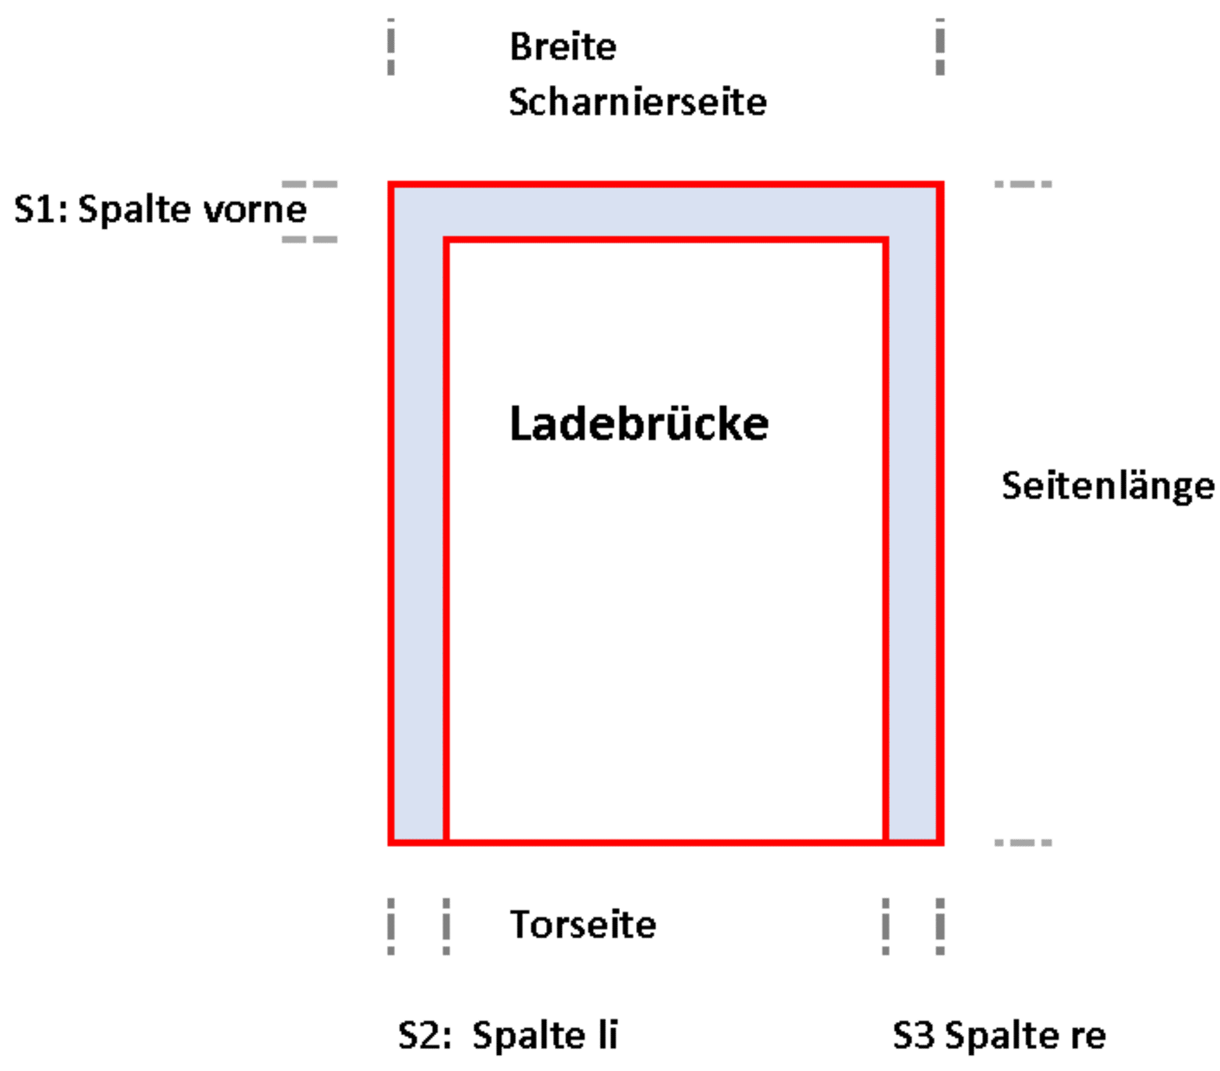
Zugluft-Rechner bei Ladebrücken
Firma:
Datum:
Ansprechpartner:
Tel:

Bitte senden Sie uns Fotos mit.

Abmessungen in mm | Breite Scharnierseite | S1 Spalte Scharnierseite | Seitenlänge | S2 Spalte links | S2 Spalte rechts | Notiz | Entspricht einem offenen Fenster | Fenstergröße
Brücke 1 | 2000 mm | 35 mm | 2500 mm | 30 mm | 20 mm | Muster bitte löschen/überschreiben | 0.195 m² | 100 cm x | 19.5 cm
Brücke 2 |  |  |  |  |  |  | 0.000 m² | 100 cm x | 0.0 cm
Brücke 3 |  |  |  |  |  |  | 0.000 m² | 100 cm x | 0.0 cm
Brücke 4 |  |  |  |  |  |  | 0.000 m² | 100 cm x | 0.0 cm
Brücke 5 |  |  |  |  |  |  | 0.000 m² | 100 cm x | 0.0 cm
Brücke 6 |  |  |  |  |  |  | 0.000 m² | 100 cm x | 0.0 cm
Brücke 7 |  |  |  |  |  |  | 0.000 m² | 100 cm x | 0.0 cm
Brücke 8 |  |  |  |  |  |  | 0.000 m² | 100 cm x | 0.0 cm
Brücke 9 |  |  |  |  |  |  | 0.000 m² | 100 cm x | 0.0 cm
Brücke 10 |  |  |  |  |  |  | 0.000 m² | 100 cm x | 0.0 cm
SUMME |  |  |  |  |  |  | 0.195 m² | 100 cm x | 19.5 cm

Bei Bedarf mehr Zeilen einblenden (Zeile 26/47)

Mehr Information: | Martin Inama | H: +43 664 3362746 | inama@inama-icp.com | www.inama-icp.com
 | INAMA-ICP | Schweigmühlweg 17 | 5020 Salzburg

